Makros-Funktionen_Buttons
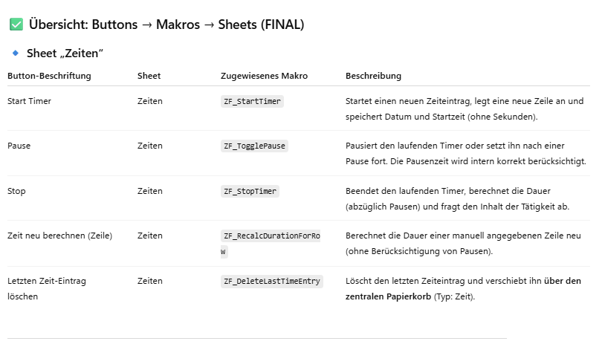
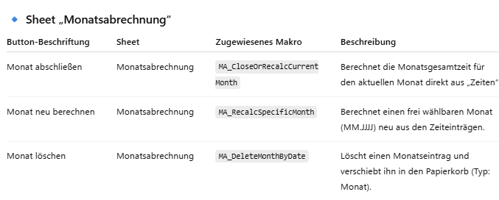
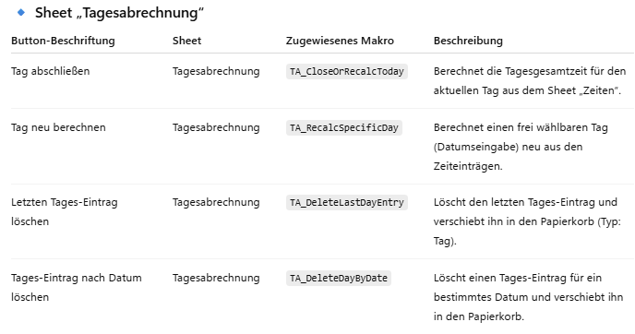
Modul-Struktur (so wie Profis es machen)

Modul | Aufgabe/Programmierung
ModZeiterfassung | Start / Pause / Stop / einzelne Zeiteinträge – Verweis auf ModPapierkorb
ModTagesabrechnung | Tages-Summen berechnen (nur Lesen aus Zeiten) – Verweis auf ModPapierkorb
ModMonatsabrechnung | Monats-Summen berechnen (nur Lesen aus Zeiten) – Verweis auf ModPapierkorb
ModPapierkorb ⭐ | ALLE Lösch- & Restore-Funktionen für ALLE Sheets
➜ Regel | Papierkorb-Logik kommt NICHT in Tages- oder Monatsmodule

Beschreibung der Sheets
